legende variables
Centre | hopital
IPP | code patient ou numero progressif
Nom_initiales | première lettre nom de famille
Prenom_initiales | première(s) lettre(s) prenom(s)
Sexe | M ou F
DDN | date de naissance
age | age (en années) à l'intervention
age_categ | ne pas remplir
poids | en kg
taille | en mètres
BMI | formule
BMI_classes | ne pas remplir
BMI>30 | ne pas remplir
diabete | 1 = oui, 0 = non
HTA | 1 = oui, 0 = non
dyslip | 1 = oui, 0 = non
sd_metab | 1 = oui, 0 = non
cirrhose | 1 = oui, 0 = non
HBV | 1 = oui, 0 = non
HCV | 1 = oui, 0 = non
alcool | 1 = oui, 0 = non
tabac | 1 = oui, 0 = non
ASA | I, II, III, IV en fonction de la classe
TACE_preop | chimioembolisaiton preoperatoire 1 = oui, 0 = non
PVE_preop | embolisation portale et ou des veines sushépatiques preoperatoire 1 = oui, 0 = non
REL_preop | radioembolisation preoperatoire 1 = oui, 0 = non
chemo_preop | chimiotherapie preoperatoire 1 = oui, 0 = non
atcd_chir | antécedents chirurgicaux adigestifs majeurs (hepatectomie, colectomie, gastrectomie, etc) 1 = oui, 0 = non
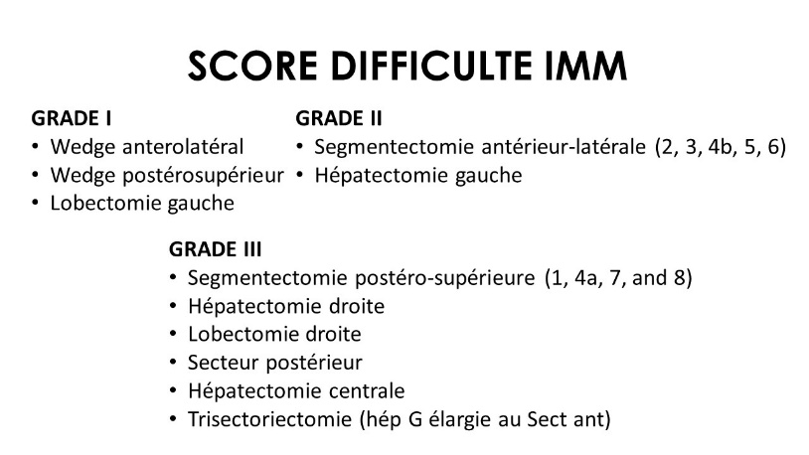
date_intervention | date du bloc
robot_coelio | intervention réalisée par robot ou coelioscopie
Intitule_intervenion | texte libre, copier coller de l'intitulé de l'intervention
IMM | classification difficulté de l'IMM, voire schéma ici
transection_CUSA | utilisation du CUSA pour la transection Y = oui, N = non
duree_chirurgie_min | duree intervention en minutes
clampage_Y_N | clampage pediculaire pendant l'intervention Y = oui, N = non
duree_clampage_min | durée du clampage en minutes si applicable. Si nonr élisé utilsier 0
conversion_Y_N | Y = oui, N = non
conversion_coelio | de robot à coelio Y = oui, N = non
conversion_open | de robot à open Y = oui, N = non
raison_conversion | texte libre avec raisons simples (manque progression, saignement, anatomie, problème anesthésique…)
segments_removed | nb regments hépatiques resequés
hep_MAJOR | hépatectomie majeure > 3 segments Y = oui, N = non
gestes associes | autres gestes ou actes associés à l'intervention en texte libre ou intitul
geste_biliaire | anasstomose hépaticojéjunale, suture biliaire, etc
geste_vasc | resection vasculaire
transfusion | Y = oui, N = non
N_CG | nombre de culots transfusés en peroperatoire
pertes | pertes sangones estimées en ml
pertes_categ | ne pas remplire
type_histologique_kyste_adenome_MH_CHC_CC_autre | macrocatégorie pathologique de l lésion
diametre_mm_plus_grand_nodule | plus grosse lésin, en mm
n_nodules | nombre lesions au total
n_nodules_sing_mult | maladie uninodulaire ou plurinodulaire
nodu_satell | presence de nodules satellites
T
N
M
R | R0 ou R1
FNT_fibrose_de_I_a_IV | foie non tumoral, grade de la fibrose
FNT_cirrhose_Y_N | foie non tumoral, cirrhose Y = oui, N = non
FNT_steatose_Y_N | foie non tumoral, stéatose Y = oui, N = non
marge_mm | marges de resection en mm
COMPLICATIONS_Y_N_J30
type_complication_texte
DINDO I-V | grade de la complication la plus grave pendant les 30 jours suivants l'intervention
sejour_rea_jours | nombre de jours en réanimation ou SSPI si applicable
sortie_hospi_date | date de sortie d'hospitalisation
sejour_hospi | jours d'hospitalisation
re_hospitalisation_30J | Y = oui, N = non
recidive | recidive de la maladie ayant justifié la première resection 1 = oui, 0 = non
date_recidive ou dernieres nouvelles
DFS_m | ne pas remplir
deces | 1 = oui, 0 = non
date_deces_ou_dernieres_nouvelles
OS_m | ne pas remplir

